Лист1

 |  | Девятая международная промышленная выставка
 |  | «EXPO-RUSSIA ARMENIA 2020»
 |  | Ереванский бизнес-форум
 |  | 16-18 декабря 2020 г.
 |  | Армения, Ереван, ВЦ «Ереван Экспо»

 |  | ЗАЯВКА НА ДОПОЛНИТЕЛЬНОЕ ОБОРУДОВАНИЕ

Название организации
НАЗВАНИЕ КОМПАНИИ НА ФРИЗОВОЙ ПАНЕЛИ (НА АНГЛИЙСКОМ ЯЗЫКЕ, БЕЗ КАВЫЧЕК И ЗНАКОВ ПРЕПИНАНИЯ, ВСЕ БУКВЫ ЗАГЛАВНЫЕ)

№ | Наименование | Фото | Ед.измерения | Цена, за единицу | Кол-во | Сумма
1 | Стеновая панель 100 x 250 см |  | шт. | 2500 |  | 0
2 | Дверь распашная, закрывается на ключ. Для оклейки подготовить макет 0.9*2.22 см |  | шт. | 12000 |  | 0
3 | Ковролин синий, красный, серый,зеленый |  | кв.м | 1500 |  | 0
4 | Стол переговорный (высота 0,75 м, длина 0,75 м, ширина 0,75 м)* | 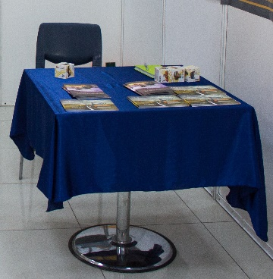 | шт. | 4000 |  | 0
5 | Стол пластиковый (высота 0,75 м, длина 0,75 м, ширина 0,75 м)* |  | шт. | 1700 |  | 0
6 | Стул барный |  | шт. | 4500 |  | 0
7 | Стул офисный с подлокотниками |  | шт. | 5000 |  | 0
8 | Стул стандартный (входит в стандартное оборудование)* |  | шт. | 1000 |  | 0
9 | Журнальный стол стеклянный (ширина 0,5 м х длину 1 м) | 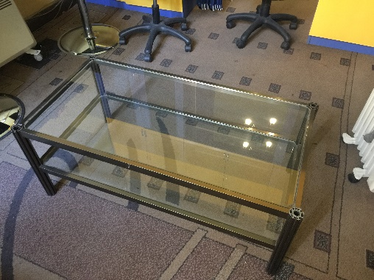 | шт. | 11700 |  | 0
10 | Стойка для брошюр (проспектодержатель) |  | шт. | 4500 |  | 0
11 | Витрина низкая без подсветки (высота 1 м, ширина 1 м, глубина 0,5 м) |  | шт. | 6700 |  | 0
12 | Витрина низкая с подсветкой (высота 1 м, ширина 1 м, глубина 0,5 м) |  | шт. | 10000 |  | 0
13 | Витрина высокая без подсветки (высота 1,8 м, ширина 1 м, глубина 0,5 м). Стеклянные двери закрываются на ключ, снизу распашные дверки. | 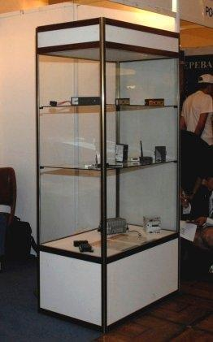 |  | 13500 |  | 0
14 | Витрина высокая с подсветкой (высота 1,8 м, ширина 1 м, глубина 0,5 м). Стеклянные двери закрываются на ключ, снизу распашные дверки. |  | шт. | 19900 |  | 0
15 | Стеллаж с тремя полками сборный (высота 1,5 м, длина 1 м, шир. 0,5 м) | 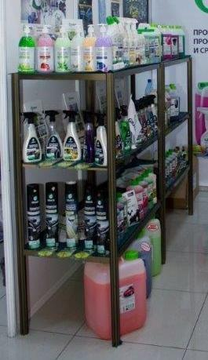 | шт. | 6000 |  | 0
16 | Информационная стойка (высота 0,8 м, ширина 1 м). 1 полка и дверцы не закрываются на ключ. |  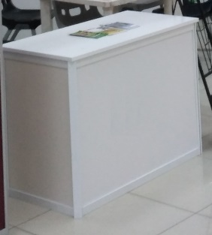 | шт. | 9800 |  | 0
17 | Диван (индивидуально по запросу) | 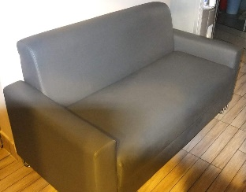 | шт. | 25000 |  | 0
18 | Кресло | 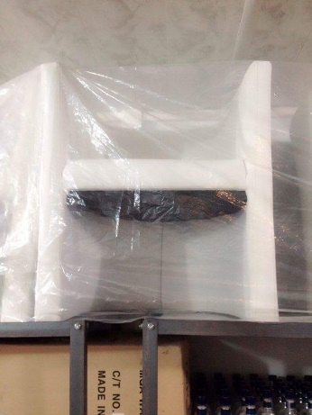 | шт. | 8900 |  | 0
19 | Кулер с 2мя бутылями воды |  | шт. | 8500 |  | 0
20 | Дополнительная бутыль воды для кулера |  | шт. | 1700 |  | 0
21 | Электрочайник |  | шт. | 1000 |  | 0
22 | Кофеварка молотого кофе (зерновое кофе в комплекте) |  | шт. | 18000 |  | 0
23 | Капсульная кофеварка |  | шт. | 12000 |  | 0
24 | Набор пластиковых стаканов 100 шт. |  | комплект | 1400 |  | 0
25 | Морозильный ларь |  | шт. | 21000 |  | 0
26 | Растение в горшке высокое, живое, высота от 1 м. |  | шт. | 12000 |  | 0
27 | Растение в горшке среднее, живое, высота до 0,7 м. |  | шт. | 6000 |  | 0
28 | Вешалка настенная |  | шт. | 2500 |  | 0
29 | Надпись на фризе простая, одноцветная (свыше 20 знаков), 1 знак |  | шт. | 150 |  | 0
30 | Доплата за надпись другого цвета на фризе. Указать цвет: |  | шт. | 1500 |  | 0
31 | Нанесение логотипа на фриз |  | шт. | 2500 |  | 0
32 | Нанесение логотипа на информационную стойку |  | шт. | 5000 |  | 0
33 | Печать и монтаж самоклейкой на стеновую панель (учитывать высоту 2,25 м), размер видимой части панели 92 х 222 см, разрешение мин 300 точек на дюйм в форматах TIFF, EPS, AI, CDR. |  | кв.м | 5000 |  | 0
34 | Печать и монтаж банерной ткани на стеновую панель |  | кв.м | 6000 |  | 0
35 | Печать и монтаж виниловой пленки (одноцветный оракал) |  | кв.м | 3400 |  | 0
36 | Розетка двойная 220V |  | шт. | 1000 |  | 0
37 | Розетка тройная 220 V |  | шт. | 1700 |  | 0
38 | Спот-бра с LED лампой |  | шт. | 5000 |  | 0
39 | Спот-бра с лампой дневного света 60 Вт |  | шт. | 2500 |  | 0
40 | LCD монитор 42 дюйма на ножках с DVD или с возможностью подключения к компьютеру |  | шт. | 18000 |  | 0
41 | LCD монитор 60 дюймой на ножках с DVD или с возможностью подключения к компьютеру |  | в день. | 35000 |  | 0
42 | Напольная подставка под ТВ-плазму |  | шт. | 2100 |  | 0
43 | Проектор |  | шт. | 5600 |  | 0

 |  |  |  |  | ИТОГО | 0

